Feuil1
 | L'emploi intérimaire en Auvergne-Rhône-Alpes

 |  | Une majorité d'hommes en intérim à tous les âges Les emplois en intérim sont occupés en majorité par des hommes (70% à fin 2021) et ce quelle que soit la tranche d'âge observée. La tranche d'âge qui regroupe le plus d'intérimaires, femmes et hommes confondus, est celle des 20 à 29 ans (35%). La population intérimaire se réduit progressivement avec le vieillissement des salariés. La tranche des moins de 20 ans représente quant à elle 8 689 salariés en intérim, soit 7% de l'effectif intérimaire total. Ce profil d'emplois en intérim occupés plutôt par des hommes et des jeunes est structurel. On retrouve les mêmes proportions en 2012 ou en 2018.

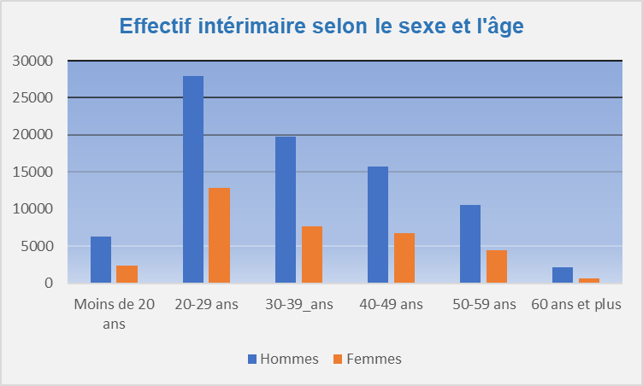

 |  | Effectif intérimaire selon le sexe et l'âge (2021)
 |  | Age | Hommes | Femmes | Total
 |  | Moins de 20 ans | 6,260 | 2,429 | 8,689
 |  | 20-29 ans | 27,953 | 12,847 | 40,800
 |  | 30-39_ans | 19,737 | 7,690 | 27,426
Source: DARES - DSN 2021 - Traitement: DREETS ARA (SESE) |  | 40-49 ans | 15,714 | 6,776 | 22,490
Champ : Effectifs intérimaires moyens au 5 derniers jours retenus en fin d'année, Auvergne-Rhône-Alpes |  | 50-59 ans | 10,521 | 4,512 | 15,033
Lecture: A fin 2021, 6 260 hommes de moins de 20 ans travaillent en intérim |  | 60 ans et plus | 2,199 | 710 | 2,909
 |  | Ensemble | 82,384 | 34,963 | 117,347
 |  | Répartition | 70% | 30% | 100%

 |  | Source: DARES - DSN 2021 - Traitement: DREETS ARA (SESE)
 |  | Champ : Effectifs intérimaires moyens au 5 derniers jours retenus en fin d'année, Auvergne-Rhône-Alpes
 |  | Lecture: A fin 2021, 6 260 hommes de moins de 20 ans travaillent en intérim

